상품제안서
칠리 대나무 볼펜 | 상품코드: S28149

 |  |  |  |  |  |  | 02-713-8555 | www.synergygift.co.kr
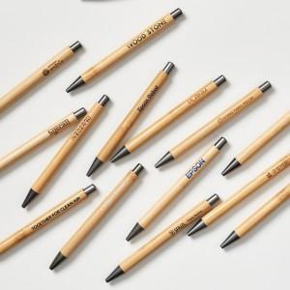

【상세/제작정보】 | <p><span style="font-size: 12pt;">* 패키지 별도 기본벌크!</span></p><p><span style="font-size: 12pt;">*&nbsp;</span><span style="font-size: 16px;">UV 칼라 인쇄&nbsp;납기: 12~14일​ 소요예정</span><span style="font-size: 12pt;">​</span></p>

【인쇄/포장옵션】 | 레이저, 풀칼라, 패드1도 / 포장불가능

【공급단가】 | 수량 | 500~ | 1,000~ | 3,000~ | 5,000~ | 10,000~
*VAT별도 | 단가 | 1,050원 | 840원 | 770원 | 760원 | 740원

【상품 URL】 | https://www.synergygift.co.kr:443/src/goods_detail.php?gdno=28149

